2.3
voltar à página inicial |  |  |  | 2 - CAMPOS
 | S | N | NA
 | x |  |  | 2.3 As legendas dos campos são breves e claras
 |  |  |  | As legendas associadas aos campos devem ser claras e o mais breves possível, sem recorrer a grandes explicações. Se essas explicações forem necessárias, devem ser apresentadas num bloco de texto paralelo.

 | Listagem de evidências
 |  |  |  |  | Notas:

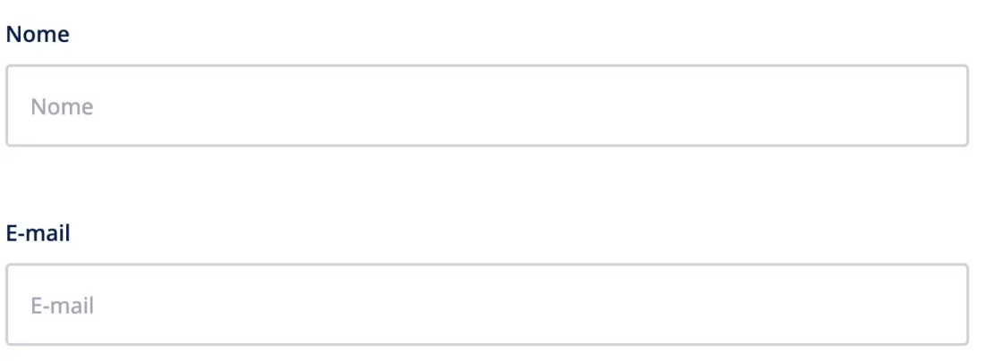

3.1
voltar à página inicial |  |  |  | 3 - RESPOSTA
 | S | N | NA
 | x |  |  | 3.1 Em ações longas, o sistema deve indicar o que está a acontecer
 |  |  |  | O sistema deve indicar o que está a processar ou qual o tempo de espera expectável quando o utilizador desencadeia ações que levem a este comportamento.

 | Listagem de evidências
 |  |  |  |  | Notas:

